상품제안서
탠디 올죽사 와플 스포츠타올 | 상품코드: F28269

 |  |  |  |  |  |  | 02-412-0044 | www.easy1.co.kr
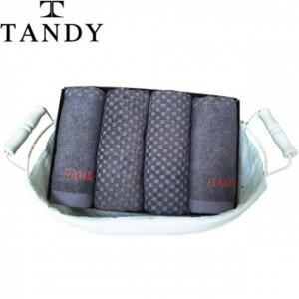

【상세/제작정보】 | 기본수량 미만 주문시 비용 추가. <자수> 문구 10자 이내 장당 500원

【인쇄/포장옵션】 | 자수 / 포장지포장

【공급단가】 | 수량 | 100~ | 300~ | 500~ | 1,000~ | 3,000~
*VAT별도 | 단가 | 3,720원 | 3,650원 | 3,560원 | 3,500원 | 3,410원

【상품 URL】 | https://dev.easy1.co.kr:443/src/goods_detail.php?gdno=28269

